Graphique 1
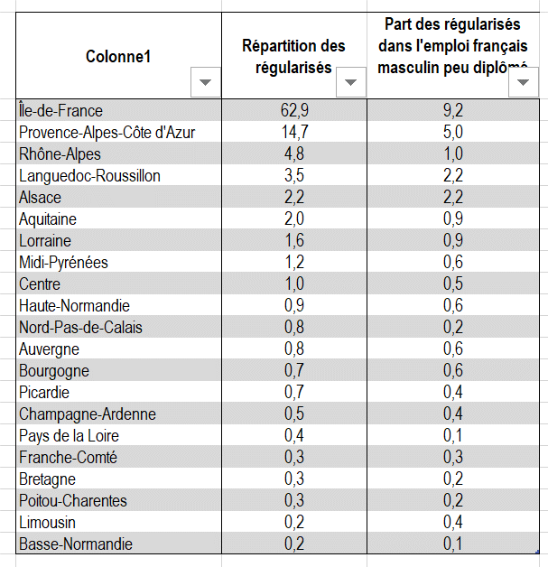
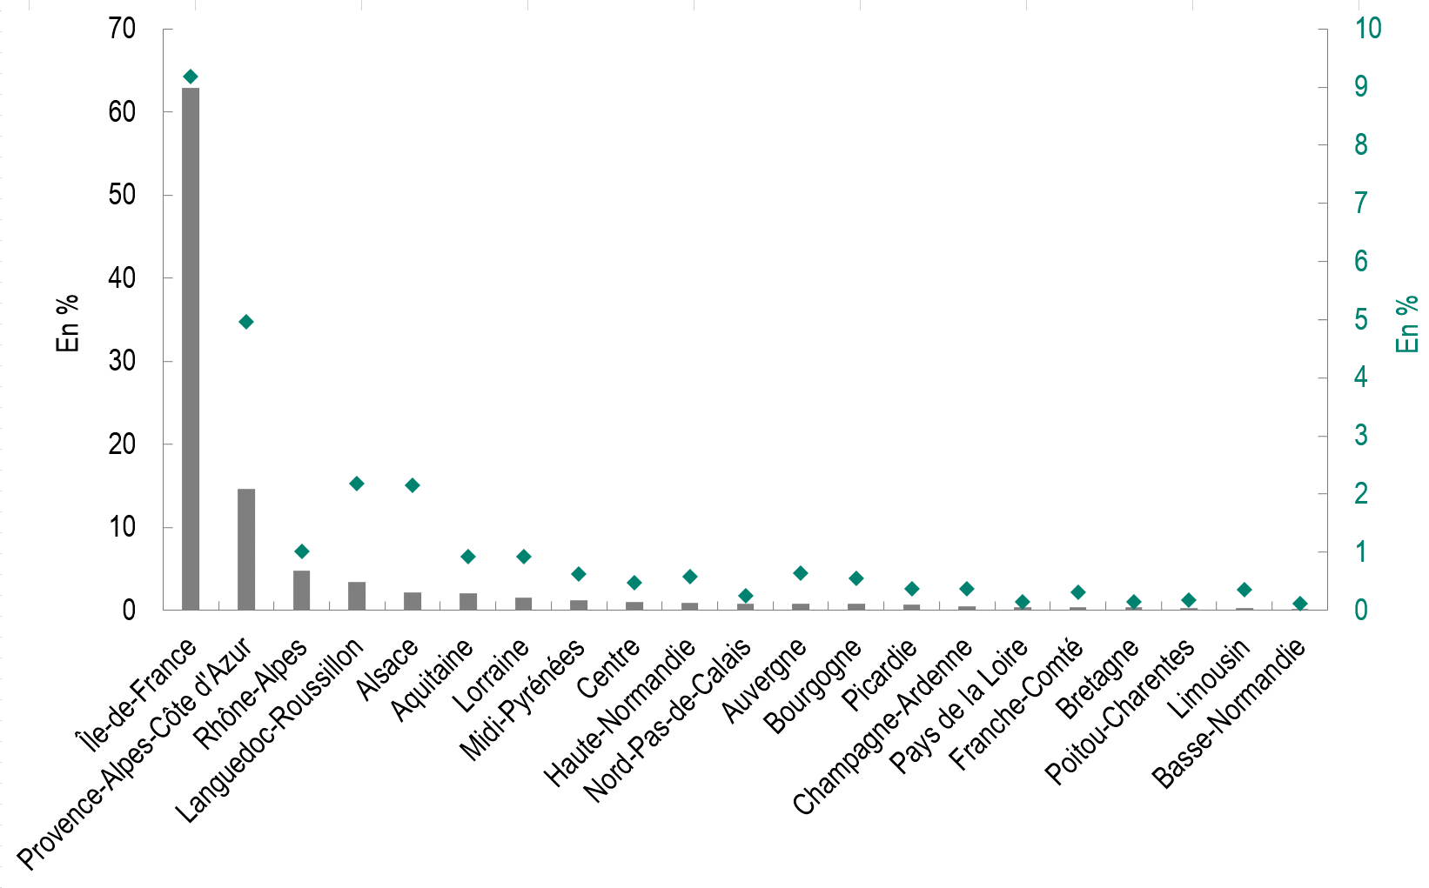
Titre | Les régularisés résidaient principalement en Île-de-France
Sous-titre | Répartition régionale des régularisés (axe de gauche) et part des régularisés dans l’emploi français masculin faiblement diplômé, par région (axe de droite)
Source | Borjas, G. J. & Edo, A. (2023), Monopsony, Efficiency, and the Regularization of Undocumented Immigrants, CEPII Working Paper, n° 2023-18, juillet.

Graphique 2
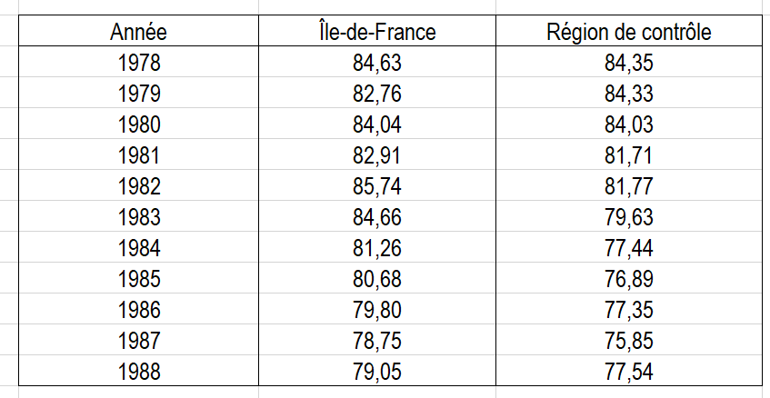
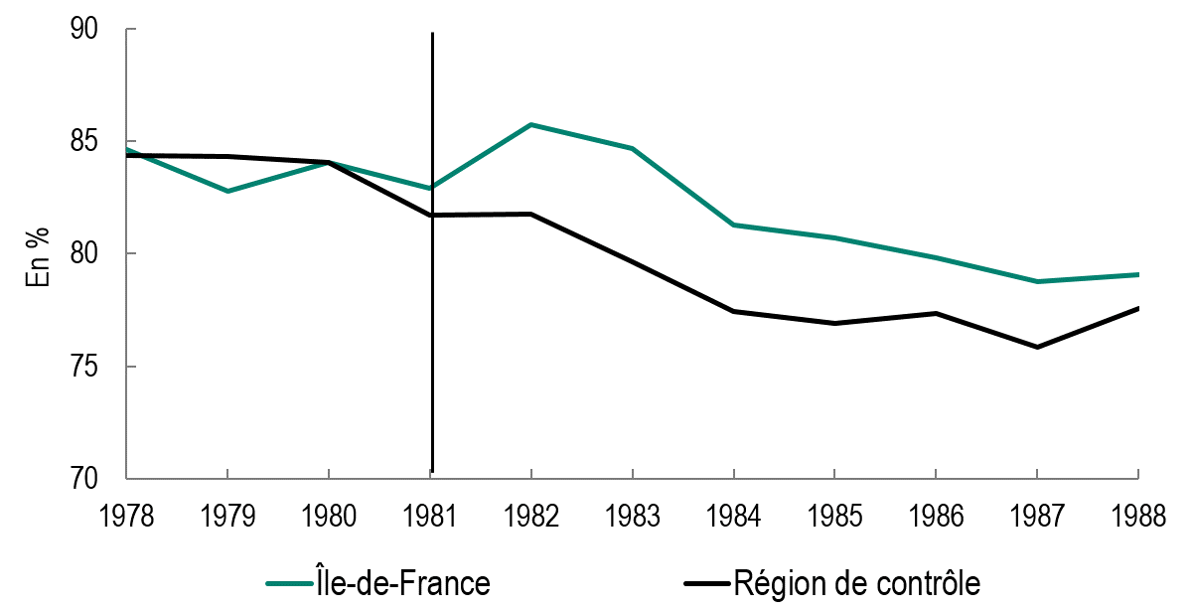
Titre | La politique de régularisation a contribué à la hausse du taux d’emploi des hommes français faiblement diplômés en Île-de-France
Sous-titre | Taux d’emploi des hommes français faiblement diplômés
Note | Les taux d’emploi de chaque année sont calculés à partir des enquêtes-emploi de l’INSEE menées aux alentours du mois de mars. Le taux d’emploi de 1981 n’est donc pas influencé par la politique de régularisation qui débute au 4ème trimestre 1981.
Source | Borjas, G. J. & Edo, A. (2023), Monopsony, Efficiency, and the Regularization of Undocumented Immigrants, CEPII Working Paper, n° 2023-18, juillet.

Graphique 3
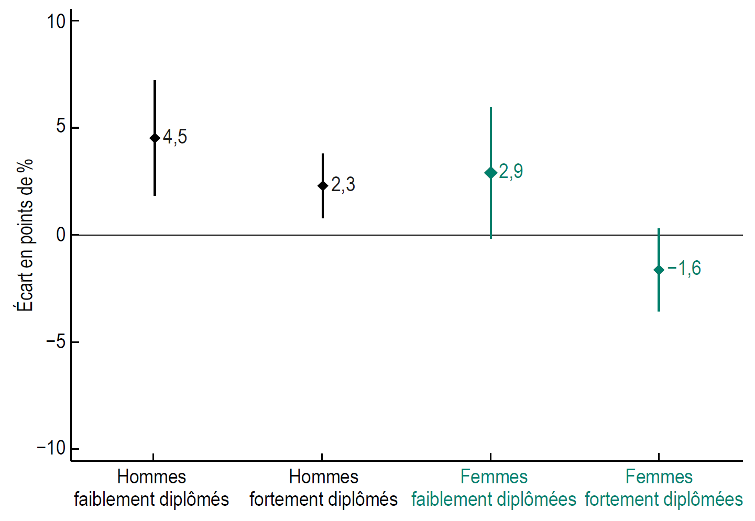
Titre | L’effet positif de la politique de régularisation sur le taux d’emploi concerne surtout les hommes français faiblement diplômés
Sous-titre | Effet de la politique de régularisation sur le taux d’emploi des Français, par genre et niveau de diplôme
Notes | Les losanges représentent la valeur des coefficients estimés ; les traits verticaux, les intervalles de confiance à 95 %. Lorsque ces traits ne coupent pas l’axe des abscisses en zéro, le coefficient est statistiquement significatif : l’écart de taux d’emploi (en %) entre l’Île-de-France et la région de contrôle en 1982-1983 est bien différent de celui qui prévalait en 1978-1981.
Source | Borjas, G. J. & Edo, A. (2023), Monopsony, Efficiency, and the Regularization of Undocumented Immigrants, CEPII Working Paper, n° 2023-18, juillet.

Graphique 4
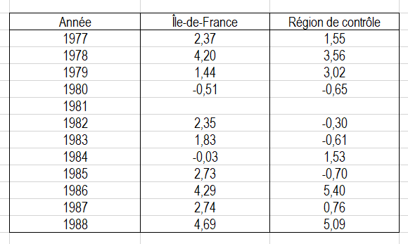
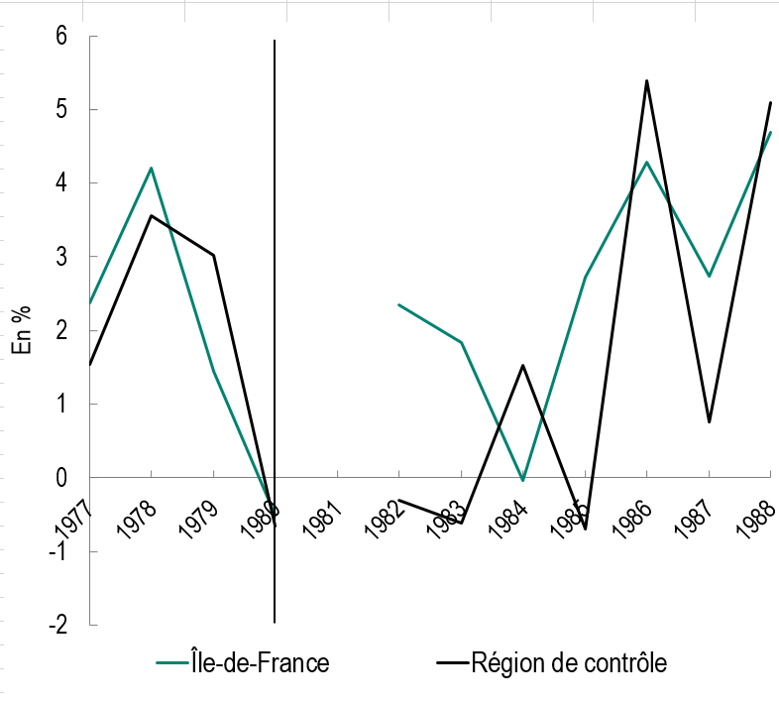
Titre | La politique de régularisation a contribué à la hausse du PIB par habitant en Île-de-France
Sous-titre | Taux de croissance du PIB par habitant
Notes | L’année 1981 est exclue de nos estimations car 20 % des régularisés obtiennent leur titre de séjour au cours du 4ème trimestre 1981.
Source | Borjas, G. J. & Edo, A. (2023), Monopsony, Efficiency, and the Regularization of Undocumented Immigrants, CEPII Working Paper, n° 2023-18, juillet.

